ANEXO xx
 | 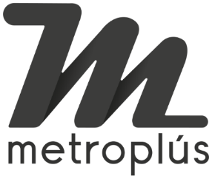

INVITACIÓN PRIVADA DE OFERTAS No.01 DE 2022

INTERVENTORÍA PARA EL SEGUIMIENTO ADMINISTRATIVO, TÉCNICO, FINANCIERO, AMBIENTAL Y JURÍDICO PARA LA CULMINACIÓN DE LA PRETRONCAL DEL SUR ENVIGADO Y OBRAS COMPLEMENTARIAS, PARA EL SISTEMA INTEGRADO DE TRANSPORTE MASIVO METROPLÚS DEL VALLE DE ABURRÁ

ANEXO 8
APOYO A LA INDUSTRIA NACIONAL

PROPONENTE

De conformidad con lo dispuesto en el artículo 2 de la Ley 816 de 2003, manifiesto que la procedencia del personal que será puesto al servicio en la ejecución del contrato, en el evento de resultar adjudicatario del presente proceso de selección, será:

Tipo de servicios | (%) Componente Nacional | (%)Porcentaje Componente extranjero
Profesionales asociados al proceso a desarrollar para la ejecución del objeto del contrato
Técnicos asociados al proceso a desarrollar para la ejecución del objeto del contrato
Operativos asociados al proceso a desarrollar para la ejecución del objeto del contrato

Declaro bajo la gravedad de juramento que la información antes consignada es totalmente cierta y puede ser verificada.

Firma Representante Legal

